Provincial 145RPS
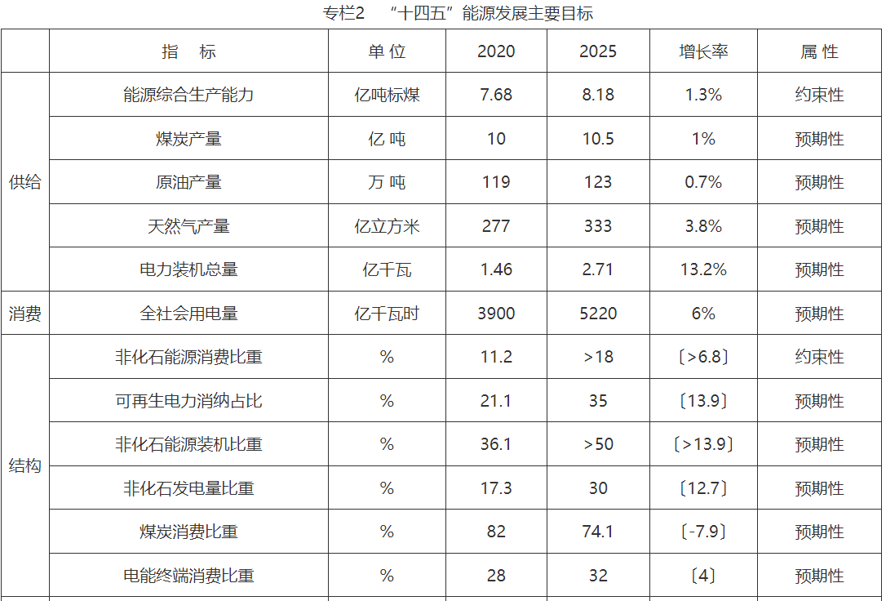
内蒙古自治区能源十四五规划

calculation
...
2023 | 2024 | 2025 | 2026 | 2027 | 2028 | 2029 | 2030 | 2031 | 2032 | 2033 | 2034 | 2035 | 2036 | 2037 | 2038 | 2039 | 2040 | 2041 | 2042 | 2043 | 2044 | 2045 | 2046 | 2047 | 2048 | 2049 | 2050 | 2051 | 2052 | 2053 | 2054 | 2055 | 2056
1189.1835643 | 1241.2362703 | 1326.802766 | 1412.4129015 | 1488.2635611 | 1551.3769759 | 1619.4297608 | 1720.9504334
12701.713576 | 13781.630326 | 14820.083526 | 15872.655276 | 17050.148326 |  |  | 22872
 |  |  |  |  |  |  | 12828
4516.1246483 | 4655.0018865 | 4796.2767337 | 4924.5926444 | 5050.7420866 | 5226.3263393 | 5417.545645 | 5602.8157298
...
2023 | 2024 | 2025 | 2026 | 2027 | 2028 | 2029 | 2030 | 2031 | 2032 | 2033 | 2034 | 2035 | 2036 | 2037 | 2038 | 2039 | 2040 | 2041 | 2042 | 2043 | 2044 | 2045 | 2046 | 2047 | 2048 | 2049 | 2050 | 2051 | 2052 | 2053 | 2054 | 2055 | 2056
1603.427152 | 2159.8335 | 2076.9064 | 2105.1435 | 2354.9861
33045.773132 | 34398.047655 | 35816.443149 | 37191.809309 | 38630.253232 |  |  | 53012.298503
...
2020 | 39%
2021 | 40%
2022 | 41%
2023 | 42%
2024 | 43%
2025 | 44%
2026 | 45%
2027 | 46%
2028 | 49%
2029 | 52%
2030 | 55%
2031 | 58%
2032 | 61%
2033 | 65%
2034 | 69%
2035 | 74%
2036 | 75%
2037 | 76%
2038 | 77%
2039 | 78%
2040 | 79%
2041 | 80%
2042 | 81%
2043 | 82%
2044 | 83%
2045 | 84%
2046 | 85%
2047 | 86%
2048 | 87%
2049 | 88%
2050 | 89%
2051 | 90%
2052 | 92%
2053 | 93%
2054 | 94%
2055 | 95%
2056 | 96%
2057 | 97%
2058 | 98%
2059 | 99%
2060 | 100%
...
2023 | 2024 | 2025 | 2026 | 2027 | 2028 | 2029 | 2030 | 2031 | 2032 | 2033 | 2034 | 2035 | 2036 | 2037 | 2038 | 2039 | 2040 | 2041 | 2042 | 2043 | 2044 | 2045 | 2046 | 2047 | 2048 | 2049 | 2050 | 2051 | 2052 | 2053 | 2054 | 2055 | 2056
37.3% | 37.9% | 39% | 39% | 40% |  |  | 0.50914364892
...
2023 | 2024 | 2025 | 2026 | 2027 | 2028 | 2029 | 2030 | 2031 | 2032 | 2033 | 2034 | 2035 | 2036 | 2037 | 2038 | 2039 | 2040 | 2041 | 2042 | 2043 | 2044 | 2045 | 2046 | 2047 | 2048 | 2049 | 2050 | 2051 | 2052 | 2053 | 2054 | 2055 | 2056
0.051001748914 | 0.051318389891 | 0.051692278908 | 0.051897739777 | 0.051938163186 |  |  |  |  |  |  |  | 0.069

37% | 37% | 38% | 39% | 40% | 40% | 41% | 42.0% | 43% | 44% | 45% | 47% | 48% | 49% | 50% | 51% | 52% | 54% | 55% | 56% | 57% | 58% | 59% | 60% | 62% | 63% | 64% | 65% | 65% | 66% | 67% | 68% | 70% | 71%
17.2% | 18.7% | 20.3% | 21.8% | 23.4% | 25.0% | 26.5% | 28.1% | 30% | 31% | 33% | 34% | 36% | 37% | 39% | 40% | 41% | 43% | 44% | 45% | 47% | 48% | 50% | 51% | 52% | 53% | 55% | 56% | 56% | 57% | 57% | 58% | 58% | 59%
 |  |  |  |  |  |  | 1445804152.5
0.19506524239 | 0.18762735062 | 0.17918945885 | 0.17175156708 | 0.16331367531 | 0.15487578354 | 0.14743789177 | 0.139 | 0.13525821758 | 0.13132173947 | 0.12822469704 | 0.12440395198 | 0.12092042031 | 0.1180138458 | 0.11518449793 | 0.11247299141 | 0.10992775762 | 0.10743703204 | 0.10524386172 | 0.10316861033 | 0.10104890693 | 0.099040126209 | 0.097158475423 | 0.095475396347 | 0.093866625621 | 0.092343619371 | 0.091038133678 | 0.089627020645 | 0.088567321602 | 0.087730253727 | 0.08680907374 | 0.086128987485 | 0.085537205874 | 0.085150031728
...
2023 | 2024 | 2025 | 2026 | 2027 | 2028 | 2029 | 2030 | 2031 | 2032 | 2033 | 2034 | 2035 | 2036 | 2037 | 2038 | 2039 | 2040 | 2041
8.24E+09 | 8.40E+09 | 8.85E+09 | 9.26E+09 | 9.57E+09 | 9.91E+09 | 1.02E+10 | 1.04E+10 | 1.07E+10 | 1.10E+10 | 1.13E+10 | 1.16E+10 | 1.20E+10 | 1.23E+10 | 1.26E+10 | 1.29E+10 | 1.32E+10 | 1.35E+10 | 1.37E+10
41.8% | 42.2% | 41.3% | 40.7% | 40.7% | 42.5% | 45.1% | 47.1% | 49.4% | 51.8% | 53.8% | 56.2% | 58.4% | 60.4% | 62.4% | 64.4% | 66.3% | 68.2% | 70.0%

23.5% | 25.3% | 27.3% | 29.8% | 32.4% | 35.0% | 37.9% | 41.3% | 44.6% | 46.2% | 47.7% | 49.1% | 50.4% | 49.7% | 51.9% | 54.2% | 56.4% | 58.7% | 60.9%

0.37319435472 | 0.3792162633 | 0.38601475093 | 0.39194527969 | 0.39724546648 |  |  |  |  |  |  |  | 64%
...

calculation - 2019 Scenario
...
2023 | 2024 | 2025 | 2026 | 2027 | 2028 | 2029 | 2030 | 2031 | 2032 | 2033 | 2034 | 2035 | 2036 | 2037 | 2038 | 2039 | 2040 | 2041 | 2042 | 2043 | 2044 | 2045 | 2046 | 2047 | 2048 | 2049 | 2050 | 2051 | 2052 | 2053 | 2054 | 2055 | 2056
1189.1835643 | 1241.2362703 | 1326.802766 | 1412.4129015 | 1488.2635611 | 1551.3769759 | 1619.4297608 | 1720.9504334
12701.713576 | 13781.630326 | 14820.083526 | 15872.655276 | 17050.148326 |  |  | 22872
 |  |  |  |  |  |  | 12828
4516.1246483 | 4655.0018865 | 4796.2767337 | 4924.5926444 | 5050.7420866 | 5226.3263393 | 5417.545645 | 5602.8157298
...
2023 | 2024 | 2025 | 2026 | 2027 | 2028 | 2029 | 2030 | 2031 | 2032 | 2033 | 2034 | 2035 | 2036 | 2037 | 2038 | 2039 | 2040 | 2041 | 2042 | 2043 | 2044 | 2045 | 2046 | 2047 | 2048 | 2049 | 2050 | 2051 | 2052 | 2053 | 2054 | 2055 | 2056
1603.427152 | 2159.8335 | 2076.9064 | 2105.1435 | 2354.9861
33045.773132 | 34398.047655 | 35816.443149 | 37191.809309 | 38630.253232 |  |  | 53012.298503
...
2020 | 39%
2021 | 40%
2022 | 41%
2023 | 42%
2024 | 43%
2025 | 44%
2026 | 45%
2027 | 46%
2028 | 49%
2029 | 52%
2030 | 55%
2031 | 58%
2032 | 61%
2033 | 65%
2034 | 69%
2035 | 74%
2036 | 75%
2037 | 76%
2038 | 77%
2039 | 78%
2040 | 79%
2041 | 80%
2042 | 81%
2043 | 82%
2044 | 83%
2045 | 84%
2046 | 85%
2047 | 86%
2048 | 87%
2049 | 88%
2050 | 89%
2051 | 90%
2052 | 92%
2053 | 93%
2054 | 94%
2055 | 95%
2056 | 96%
2057 | 97%
2058 | 98%
2059 | 99%
2060 | 100%
...
2023 | 2024 | 2025 | 2026 | 2027 | 2028 | 2029 | 2030 | 2031 | 2032 | 2033 | 2034 | 2035 | 2036 | 2037 | 2038 | 2039 | 2040 | 2041 | 2042 | 2043 | 2044 | 2045 | 2046 | 2047 | 2048 | 2049 | 2050 | 2051 | 2052 | 2053 | 2054 | 2055 | 2056
37.3% | 37.9% | 39% | 39% | 40% |  |  | 0.50914364892
...
2023 | 2024 | 2025 | 2026 | 2027 | 2028 | 2029 | 2030 | 2031 | 2032 | 2033 | 2034 | 2035 | 2036 | 2037 | 2038 | 2039 | 2040 | 2041 | 2042 | 2043 | 2044 | 2045 | 2046 | 2047 | 2048 | 2049 | 2050 | 2051 | 2052 | 2053 | 2054 | 2055 | 2056
0.051001748914 | 0.051318389891 | 0.051692278908 | 0.051897739777 | 0.051938163186 |  |  |  |  |  |  |  | 0.069

37% | 37% | 38% | 39% | 40% | 40% | 41% | 42.0% | 43% | 44% | 45% | 47% | 48% | 49% | 50% | 51% | 52% | 54% | 55% | 56% | 57% | 58% | 59% | 60% | 62% | 63% | 64% | 65% | 65% | 66% | 67% | 68% | 70% | 71%
17.2% | 18.7% | 20.3% | 21.8% | 23.4% | 25.0% | 26.5% | 28.1% | 30% | 31% | 33% | 34% | 36% | 37% | 39% | 40% | 41% | 43% | 44% | 45% | 47% | 48% | 50% | 51% | 52% | 53% | 55% | 56% | 56% | 57% | 57% | 58% | 58% | 59%
 |  |  |  |  |  |  | 1445804152.5
0.19506524239 | 0.18762735062 | 0.17918945885 | 0.17175156708 | 0.16331367531 | 0.15487578354 | 0.14743789177 | 0.139 | 0.13525821758 | 0.13132173947 | 0.12822469704 | 0.12440395198 | 0.12092042031 | 0.1180138458 | 0.11518449793 | 0.11247299141 | 0.10992775762 | 0.10743703204 | 0.10524386172 | 0.10316861033 | 0.10104890693 | 0.099040126209 | 0.097158475423 | 0.095475396347 | 0.093866625621 | 0.092343619371 | 0.091038133678 | 0.089627020645 | 0.088567321602 | 0.087730253727 | 0.08680907374 | 0.086128987485 | 0.085537205874 | 0.085150031728
...
2023 | 2024 | 2025 | 2026 | 2027 | 2028 | 2029 | 2030 | 2031 | 2032 | 2033 | 2034 | 2035 | 2036 | 2037 | 2038 | 2039 | 2040 | 2041
8.24E+09 | 8.40E+09 | 8.85E+09 | 9.26E+09 | 9.57E+09 | 9.91E+09 | 1.02E+10 | 1.04E+10 | 1.07E+10 | 1.10E+10 | 1.13E+10 | 1.16E+10 | 1.20E+10 | 1.23E+10 | 1.26E+10 | 1.29E+10 | 1.32E+10 | 1.35E+10 | 1.37E+10
41.8% | 42.2% | 41.3% | 40.7% | 40.7% | 42.5% | 45.1% | 47.1% | 49.4% | 51.8% | 53.8% | 56.2% | 58.4% | 60.4% | 62.4% | 64.4% | 66.3% | 68.2% | 70.0%

23.5% | 25.3% | 27.3% | 29.8% | 32.4% | 35.0% | 37.9% | 41.3% | 44.6% | 46.2% | 47.7% | 49.1% | 50.4% | 49.7% | 51.9% | 54.2% | 56.4% | 58.7% | 60.9%

0.37319435472 | 0.3792162633 | 0.38601475093 | 0.39194527969 | 0.39724546648 |  |  |  |  |  |  |  | 64%
...

